상품제안서
N트래블 레디백 | 상품코드: S41087

 |  |  |  |  |  |  | 02-713-8555 | www.synergygift.co.kr
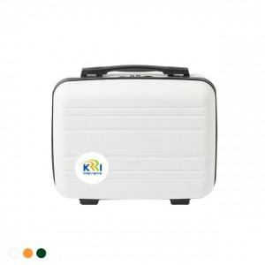 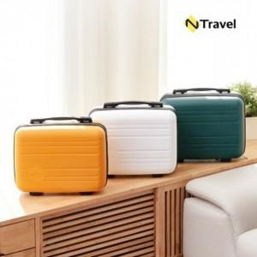

【상세/제작정보】 | <p><span style="font-size: 14pt;">※ 레이저 인쇄는 화이트, 딥그린 색상만 가능합니다.</span></p><p><span style="font-size: 14pt;">※ 기본 OPP포장입니다.</span></p><p><span style="font-size: 14pt;">※ 운임비 별도 발생 됩니다.</span></p>

【인쇄/포장옵션】 | 레이저, 에폭시 / 종이상자

【공급단가】 | 수량 | 50~ | 100~ | 300~ | 1,000~ | 3,000~
*VAT별도 | 화이트 | 11,700원 | 11,430원 | 11,070원 | 10,530원 | 10,160원
 | 딥그린 | 11,700원 | 11,430원 | 11,070원 | 10,530원 | 10,160원
 | 옐로우 | 11,700원 | 11,430원 | 11,070원 | 10,530원 | 10,160원

【상품 URL】 | https://www.synergygift.co.kr:443/src/goods_detail.php?gdno=41087

